1º Len

 | CONTENIDOS DEL PROGRAMA SINTÉTICO FASE 2 | Andrés López Palafox
 | CICLO ESCOLAR 2025-2026
 | 1º LENGUAJES

CAMPO FORMATIVO DE LENGUAJES
CONTENIDOS DE LA FASE 2 | Procesos de Desarrollo de Aprendizaje (PDA)
 | I
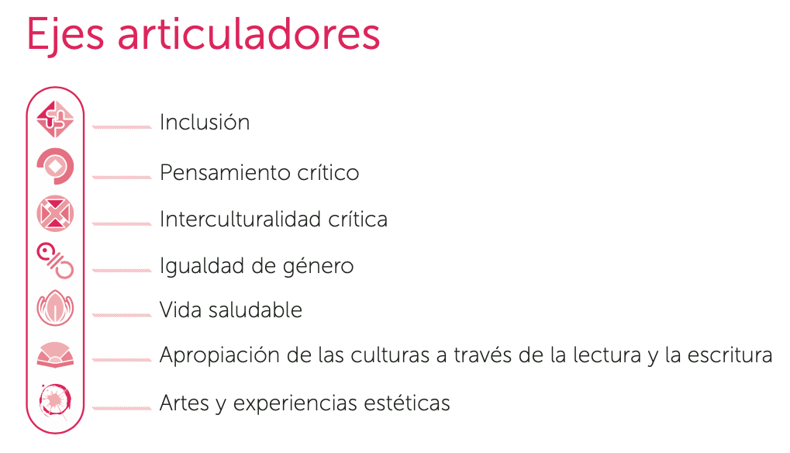
Comunicación oral de necesidades, emociones, gustos, ideas y saberes, a través de los diversos lenguajes, desde una perspectiva comunitaria. | Emplea palabras, gestos, señas, imágenes, sonidos o movimientos corporales que aprende en su comunidad, para expresar necesidades, ideas, emociones y gustos que reflejan su forma de interpretar y actuar en el mundo.
 | Reconoce que cuando juega y socializa con sus pares, se expresan desde sus posibilidades, vivencias y cultura.
 | Espera su turno al participar en una conversación con sus compañeras o compañeros
Narración de historias mediante diversos lenguajes, en un ambiente donde todas las niñas y todos los niños, participen y se apropien de la cultura, a través de los diferentes textos. | Evoca y narra fragmentos de diferentes textos literarios leyendas, cuentos, fábulas, historias y relatos de la comunidad, que escucha en voz de otras personas que las narran o leen. Comparte las emociones que le provocan.
 | Describe lugareso personajes de las historias o textos literarios que conoce y los relaciona con personas, paisajes y otros elementos de su comunidad.
 | Explica lo que interpreta y entiendede las historias y textos literarios que conoce o escucha.
Recursos y juegos del lenguaje que fortalecen la diversidad de formas de expresión oral, y que rescatan la o las lenguas de la comunidad y de otros lugares. | Participa en juegos del lenguaje de la tradición oral de las familias o la comunidad y los expresa con fluidez.
 | Combina recursos de los lenguajes, tales como movimientos corporales, gestos, velocidades, ritmos, entre otros, al decir rimas, poemas, canciones, retahílas, trabalenguas, adivinanzas y otros juegos del lenguaje.
 | Descubre en los juegos del lenguaje, palabras nuevas y se interesa por saber su significado.
Reconocimiento y aprecio de la diversidad lingüística, al identificar las formas en que se comunican las distintas personas de la comunidad. | Reconoce que hay personas que se comunican en lenguas distintas a la propioa.
 | Identifica los distintos lenguajes que usan las personas a su alrededor.
Representación gráfica de ideas y descubrimientos, al explorar los diversos textos que hay en su comunidad y otros lugares. | Explora y descubre diversos textos de su hogar y escuela, como cuentos, carteles, letreros o mensajes, e interpreta qué dicen a partir de las imágenes y marcas gráficas, e identifica para qué sirven.
 | Relaciona el contenido de los diversos textos de su hogar y escuela con sus experiencias de vida.
Expresión de emociones y experiencias, en igualdad de oportunidades, apoyándose de recursos gráficos personales y de los lenguajes artísticos. | Representa emociones y experiencias de manera gráfica, haciendo uso de dibujos o recursos de los lenguajes artísticos.
 | Presta atención a las producciones que comparten sus pares, y expresa lo que le provocan.
 | Describe, en su producción gráfica: cómo se siente, por qué se siente así, lo que le provoca, o bien, relata lo que le sucedió.
 | Reconoce que las producciones gráficas, son una forma de establecer comunicación o vínculos con otras personas.
Producciones gráficas dirigidas a diversas destinatarias y diversos destinatarios, para establecer vínculos sociales y acercarse a la cultura escrita. | Elabora producciones gráficas (mensajes, avisos, recados, entre otros) con marcas propias, dibujos o por medio del dictado, para informar algo a diferentes personas.
 | Identifica su nombre escrito y otras palabras en distintos objetos personales del aula o su casa.
 | Encuentra semejanzas, ya sea por las grafías o los sonidos, con los nombres de sus pares.
Reconocimiento de ideas o emociones en la interacción con manifestaciones culturales y artísticas, y con la naturaleza, a través de diversos lenguajes. | Describe características de manifestaciones culturales y artísticas de la comunidad, como los colores, texturas, tamaños, sonidos, posturas que reconoce, entre otros elementos.
 | Comenta lo que le gusta, le provocan o le hacen sentir las manifestaciones artísticas o culturales de la comunidad (esculturas, pinturas, obras de teatro, entre otras).
 | Identifica emociones a partir de los elementos que componen las manifestaciones culturales y artísticas.
 | Interpreta manifestaciones artísticas y culturales diversas (fotografías, música, regional, murales, danzas, entre otras) a partir de los elementos que las componen.
Producción de expresiones creativas con los distintos elementos de los lenguajes artísticos. | Experimenta con los diversos elementos de los lenguajes artísticos y descubre sus posibilidades de creación y expresión.
 | Produce expresiones creativas para representar el mundo cercano, experiencias de su vida personal, familiar, la naturaleza que lo rodea o creaciones de su imaginación, recurriendo a los distintos recursos de las artes.
 | Muestra sensibilidad hacia las producciones de sus pares.

